B - Infraestructura
 |  |  | GESTIÓN DOCUMENTAL |  |  |  |  |  |  |  |  |  |  |  |  |  |  |  |  | POLICÍA NACIONAL
Código:1GD-FR-0020
Fecha: 09/07/2025 |  |  | DIAGNÓSTICO INTEGRAL PARA LOS ARCHIVOS DE LA POLICÍA NACIONAL
Versión: 1
CONTINUIDAD DIAGNÓSTICO INTEGRAL PARA LOS ARCHIVOS DE LA POLICÍA NACIONAL

B. INFRAESTRUCTURA
ASPECTOS A TENER EN CUENTA
Los edificios y locaciones destinados como sedes de archivos, deberán cumplir con las condiciones de edificación, almacenamiento, medio ambiental, de seguridad y de mantenimiento que garanticen la adecuada conservación de los acervos documentales (Acuerdo 049 del 05/05/2000 "Por el cual se desarrolla el artículo 61 del capítulo 7º de conservación documentos el reglamento general de archivos sobre "condiciones de edificios y locales destinados a archivos").

B1. DATOS GENERALES Y UBICACIÓN DEL DEPÓSITO DE ARCHIVO
Fecha de Construcción |  |  |  |  |  | Acto Administrativo de construcción |  |  |  | Condición Legal del Bien Inmueble |  | Ubicación Geográfica |  |  |  |  |  |  |  |  | Ubicación específica
Día |  | Mes |  | Año |  |  |  |  |  |  |  | Zona |  |  | Punto cardinal |  |  | Unidad Administrativa
21 |  | 3 |  | 2013 |  | Resolución 0229 |  |  |  | Propio (Institución) |  | Urbana |  |  | Sur |  |  | Localidad |  |  | En la sede principal de la unidad (Interna)
B.2 ESTADO DE LA EDIFICACIÓN
Estado de la Construcción |  |  |  |  |  | Niveles de la Edificación |  | Nivel de Ubicación del Archivo |  | Servicios Básicos |  |  | Inmediaciones / áreas colindantes |  |  |  | Situaciones de Riesgo Detectadas
Construida |  |  |  |  |  | Tres |  | Uno |  | Luz, Agua, Alcantarillado, Internet, TV, Telefonía, Gas |  |  | Armerillos, Almacén de Intendencia, Restaurante, Comedores, Talleres, Áreas de bosques
B.3 CONDICIONES TÉCNICAS MÍNIMAS EXIGIDAS
Área Administrativa |  |  |  | Zona de Consulta |  |  |  | Depósitos Documentales |  |  | Laboratorio de Microfilmación |  |  |  | Laboratorio de Digitalización |  |  |  | Zona Cuarentena (Biodeterioro)
Interno y Externo | Área en m² |  |  |  | Área en m² |  |  |  | Área en m² |  |  | Área en m² |  |  |  | Área en m² |  |  |  | Área en m²
 | 16 m² |  |  |  | 4 m² |  |  |  | 100 m² |  |  | No aplica |  |  |  | No aplica |  |  |  | No aplica
Las diferentes áreas se encuentran aisladas |  |  |  |  |  |  | Si | Número de Depósitos Documentales |  |  |  |  |  | 4 | Total de m² asignados |  |  |  |  |  |  |  | 100M
ESTANTERÍA / ARCHIVADORES, SEÑALÉTICA Y SISTEMA DE ILUMINACIÓN
Estantería |  | Clase y Altura |  |  |  |  |  | Sistema de Iluminación |  | Existencia de Luz |  |  |  |  | Señalética, rutas de evacuación, plan de contingencia frente a desastres |  | El Archivo de la Unidad cuenta con sistema de señalización
 |  | Fija de un nivel con 2,20 metros de altura |  |  |  |  |  |  |  | Artificial |  |  |  |  |  |  | Orientadoras, Informativas, Direccionales, Identificativas, Reguladoras, Ornamentales |  |  |  |  |  |  | Aire Acondicionado
 |  | Longitud |  |  |  |  |  |  |  | Sistema Utilizado |  |  |  |  |  |  | Se cuenta con plan de emergencia y contingencia |  |  |  |  |  |  | Deshumificador
 |  | Estantería de menos de 100 metros de longitud |  |  |  |  |  |  |  | Fluorescente |  |  |  |  |  |  | Si |  |  |  |  |  |  | Extractor
 |  | Capacidad de soportar peso |  |  |  |  |  |  |  | Intensidad e impacto |  |  |  |  |  |  | Rutas de evacuación y salidas de emergencia |  |  |  |  |  |  | Extractor Eléctrico
 |  | Cada bandeja no soporta un peso de 100 kg / mt lineal |  |  |  |  |  |  |  | Radiación visible lumínica mayor a 100 lux. |  |  |  |  |  |  | El Archivo cuenta con una salida debidamente señalizada |  |  |  |  |  |  | Humificador
SISTEMA DE VENTILACIÓN Y CONDICIONES AMBIENTALES |  |  |  |  |  |  |  |  |  |  |  |  |  |  |  |  |  |  |  |  |  |  |  | Luxómetro
Ventilación |  | Clase de Ventilación |  |  |  |  |  | Los depósitos cuentan con sistemas de regulación ambiental |  | Condiciones Ambientales |  |  |  |  | Mantenimiento y Limpieza |  | Área Administrativa |  |  |  |  |  |  | Termohigrómetro
 |  | Artificial |  |  |  |  |  |  |  | Control, regulación y verificaión de Humedad Relativa, Temperatura, iluminación, polvo |  |  |  |  |  |  | Diario |  |  |  |  |  |  | Ventiladores
 |  | Sistema de Ventilación Artificial |  |  |  |  |  |  |  | De no aplicarse ningún sistema, escoja el motivo |  |  |  |  |  |  | Área de Consulta y Depósitos |  |  |  |  |  |  | Todos los anteriores
 |  | Extractores e Inyectores de Aire, Aire acondicionado, Ventiladores,Filtros de Aire |  |  |  |  |  |  |  |  |  |  |  |  |  |  | Mensual |  |  |  |  |  |  | Aire Acondicionado - Deshumificador
 |  | Sistema de Ventilación Naturales |  |  |  |  |  |  |  | Nombre los equipos existentes en el depósito documental ( aire acondicionado, Deshumificador, Extractor, Extractor eléctrico, Humificador, Luxómetro, Termohigrómetro, Ventiladores |  |  |  |  |  |  | Laboratorios de Digitalización y Microfilmación |  |  |  |  |  |  | Aire Acondiconado - Humificador
 |  | Ninguna |  |  |  |  |  |  |  | aire acondicionado, Deshumificador, Humificador, Luxómetro, Termohigrómetro, Ventiladores |  |  |  |  |  |  | No Aplica |  |  |  |  |  |  | Aire Acondicioando - Luxómetro
B.4 SISTEMA DE SEGURIDAD |  |  |  |  |  |  |  |  |  |  |  |  |  |  |  |  |  |  |  |  |  |  |  | Aire Acondiconado - Termohoigrómetro
Circuito Cerrado de Televisión |  |  | Fecha último mantenimiento |  | Sistema Biométrico |  |  | Fecha último mantenimiento |  | Alarma contra robos |  | Fecha último mantenimiento |  | Sistema Contra Incendios (Detención y Extinción) |  |  | Fecha último mantenimiento |  | Seguridad Policial |  |  | Cantidad personal por turno |  | Aire Acondicionado - Ventiladores
Si |  |  | DD-MM-AAAA |  |  |  |  | DD-MM-AAAA |  |  |  | DD-MM-AAAA |  |  |  |  | DD-MM-AAAA |  |  |  |  |  |  | Deshumificador - Extractor
B.5 ELEMENTOS Y EQUIPOS ASIGNADOS AL GRUPO DE GESTIÓN DOCUMENTAL Y DEPÓSITOS DOCUMENTALES |  |  |  |  |  |  |  |  |  |  |  |  |  |  |  |  |  |  |  |  |  |  |  | Deshumificador - Extractor eléctrico
Elementos |  |  |  |  | Cantidad | Fecha último mantenimiento o calibración |  |  | Elementos |  |  |  |  | Cantidad | Equipos |  |  |  |  | Cantidad | Fecha último mantenimiento o calibración |  |  | Deshumificador - Luxómetro
Cuenta con extintores CO2 |  |  |  |  | 9 | DD | MM | AAAA | Puestos de Trabajo |  |  |  |  | 6 | Termohigrómetros |  |  |  |  | 0 | DD | MM | AAAA | Deshumificador - Termohigrometro
Cuenta con extintores Multipropósito |  |  |  |  | 0 | DD | MM | AAAA | Teléfonos |  |  |  |  | 2 | Deshumidificadores / Humidificadores |  |  |  |  | 0 | DD | MM | AAAA | Deshumificador - ventiladores
Cuenta con extractores de aire |  |  |  |  | 0 | DD | MM | AAAA | Unidades de Conservación (Cajas) |  |  |  |  | 1238 | Equipos de Microfilmación |  |  |  |  | 0 | DD | MM | AAAA | Extractor - Humificador
Cuenta con sensores de movimiento: |  |  |  |  | 0 | DD | MM | AAAA | Unidades de Conservación (Carpetas) |  |  |  |  | 5387 | Equipos de digitalización (Escáneres) |  |  |  |  | 3 | DD | MM | AAAA | Extractor - Luxómetro
Otros |  |  |  |  |  |  |  |  | Equipos de Cómputo |  |  |  |  | 6 | Impresoras- fotocopiadoras |  |  |  |  | 0 | DD | MM | AAAA | Extractor Termohigrómetro
Cuáles? |  |  |  |  |  |  |  |  |  |  |  |  |  |  |  |  |  |  |  |  |  |  |  | Extractor Ventiladores
EVIDENCIA FOTOGRÁFICA |  |  |  |  |  |  |  |  |  |  |  |  |  |  |  |  |  |  |  |  |  |  |  | Extractor -eléctrico Humificador
ANEXAR REGISTRO FOTOGRÁFICO QUE DEN CUENTA DE LAS CONDICIONES TÉCNICAS MÍNIMAS QUE PRESENTA LA ESTRUCTURA DEL ARCHIVO, EQUIPAMIENTO Y MOBILIARIO, ESTANTERÍA, SEÑALÉTICA Y SEGURIDAD, LAS ÁREAS COLINDANTES Y EL ESTADO DE LA INFORMACIÓN ADMINISTRADA POR LA UNIDAD |  |  |  |  |  |  |  |  |  |  |  |  |  |  |  |  |  |  |  |  |  |  |  | Extractor eléctrico- Luxómetro
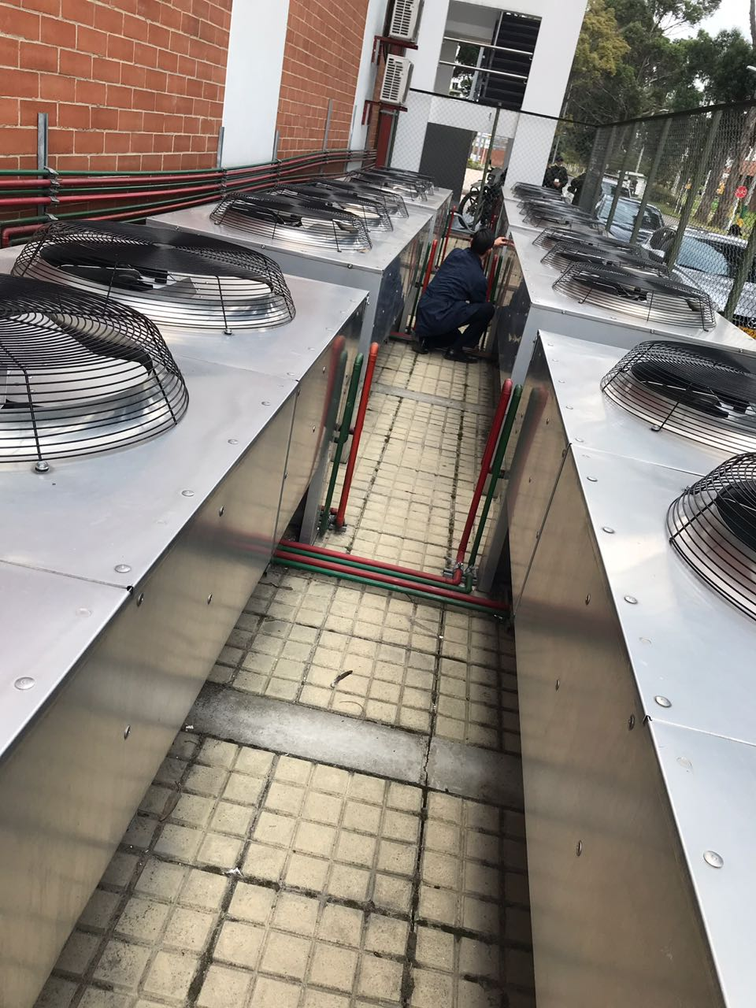 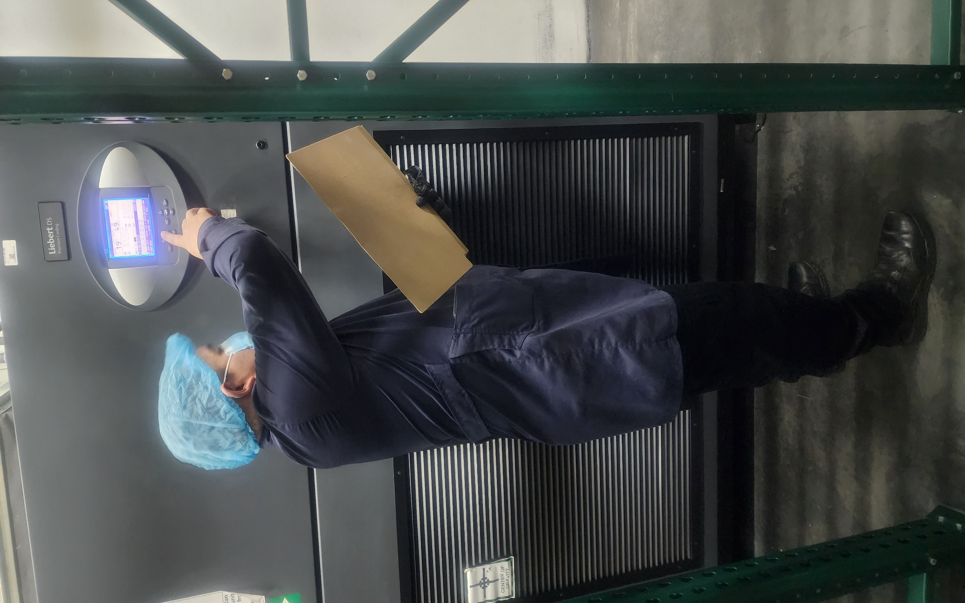 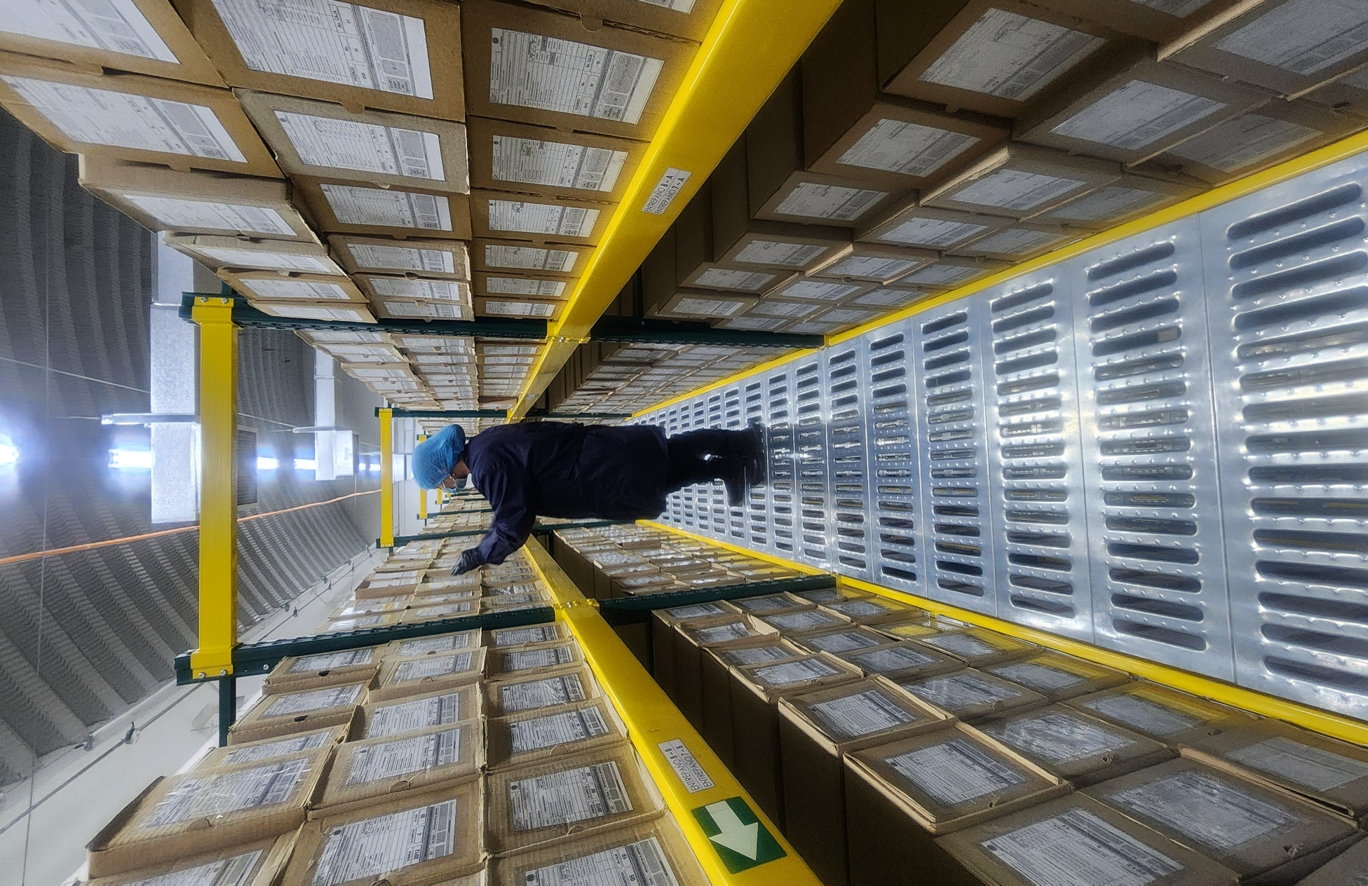 |  |  |  |  |  |  |  |  |  |  |  |  |  |  |  |  |  |  |  |  |  |  |  | Extractor eléctrico - Termohigrómetro
 |  |  |  |  |  |  |  |  |  |  |  |  |  |  |  |  |  |  |  |  |  |  |  | Extractor eléctrico - Ventiladores
 |  |  |  |  |  |  |  |  |  |  |  |  |  |  |  |  |  |  |  |  |  |  |  | Humificador - Luxómetro
 |  |  |  |  |  |  |  |  |  |  |  |  |  |  |  |  |  |  |  |  |  |  |  | Humificador - Termohigrómetro
 |  |  |  |  |  |  |  |  |  |  |  |  |  |  |  |  |  |  |  |  |  |  |  | Humificador - Ventiladores
 |  |  |  |  |  |  |  |  |  |  |  |  |  |  |  |  |  |  |  |  |  |  |  | Aire Acondicionado - Deshumificador - Humificador
 |  |  |  |  |  |  |  |  |  |  |  |  |  |  |  |  |  |  |  |  |  |  |  | Aire Acondiconado - Humificador -
 |  |  |  |  |  |  |  |  |  |  |  |  |  |  |  |  |  |  |  |  |  |  |  | Aire Acondicioando - Luxómetro
 |  |  |  |  |  |  |  |  |  |  |  |  |  |  |  |  |  |  |  |  |  |  |  | Aire Acondiconado - Termohoigrómetro
 |  |  |  |  |  |  |  |  |  |  |  |  |  |  |  |  |  |  |  |  |  |  |  | Aire Acondicionado - Ventiladores

Fecha de Elaboración |  |  |  | 13 | 03 | 2026 |  | Fecha de Elaboración |  |  | 13 | 03 | 2026 |  |  |  |  | VISTO BUENO JEFE DE LA UNIDAD
Diagnóstico Elaborado por: |  |  |  |  |  |  |  | Jefe Grupo de Gestión Documental o quien haga sus veces |  |  |  |  |  |  | Jefe o Comandante de Unidad
 |  |  |  | Grado Nombres y Apellidos |  |  |  |  |  |  | Grado Nombres y Apellidos |  |  |  |  |  |  | Grado Nombres y Apellidos

Firma |  |  |  |  |  |  |  | Firma |  |  |  |  |  |  | Firma

D - Sistema Integrado de C -SIC
CONTINUIDAD DIAGNÓSTICO INTEGRAL PARA LOS ARCHIVOS DE LA POLICÍA NACIONAL

D. SISTEMA INTEGRADO DE CONSERVACIÓN-SIC
1. PLAN DE CONSERVACIÓN DOCUMENTAL
1. Programas |  |  |  |  | Clase de Archivo |  | Actividad |  | Evidencia |  | periodicidad |  | Observaciones
1. Capacitación y sensibilización del personal |  |  |  |  | Archivo de Gestión |  | Capacitaciones |  | AC-2025-015325-JESEP “QUE TRATA DE LA SOCIALIZACIÓN IMPARTIDA POR PARTE DEL SEÑOR PATRULLERO DUVAN SARMIENTO Y LA SEÑORITA PATRULLERO BIBIAN HEREDIA, A LOS SECRETARIOS Y ENCARGADOS DE LOS ARCHIVOS DE GESTIÓN E INTERMEDIOS DE LA JESEP, ACERCA DE LA RESOLUCIÓN 05456 DEL 29 DE NOVIEMBRE DE 2019.” AC-2025-018705-JESEP "TRATA DE LA SOCIALIZACIÓN IMPARTIDA A LOS SECRETARIOS Y ENCARGADOS DE LOS ARCHIVOS DE GESTIÓN E INTERMEDIOS DE LA JEFATURA NACIONAL DEL SERVICIO DE POLICÍA ACERCA DEL PROGRAMA DE PREVENCIÓN A EMERGENCIAS Y ATENCIÓN A DESASTRES. AC-2026-000962-JESEP QUE TRATA DEL CUARTO COMITÉ DE GESTIÓN DOCUMENTAL, AÑO 2025 PARA LA JEFATURA NACIONAL DEL SERVICIO DE POLICÍA, (RESOLUCIÓN NO. 04345 DEL 20 DE DICIEMBRE DE 2024 “POR LA CUAL SE ACTUALIZA EL PROGRAMA DE GESTIÓN DOCUMENTAL PARA LA POLICÍA NACIONAL”. AC-2026-001221-JESEP “QUE TRATA DE LA RETROALIMENTACIÓN IMPARTIDA POR PARTE DEL EQUIPO DE GESTIÓN DOCUMENTAL, A LOS SECRETARIOS Y ENCARGADOS DE LOS ARCHIVOS DE GESTIÓN E INTERMEDIOS DE LA JESEP, ACERCA DE LA GUÍA (1GD-GU-0004) Y LOS FORMATOS (1GD-FR-0007), (1GD-FR-0008), (1GD-FR-0009) Y (1GD-FR-0010) ASOCIADOS AL PROCESO DE GESTIÓN.” AC-2026-003379-JESEP "QUE TRATA DE LA RETROALIMENTACIÓN IMPARTIDA POR PARTE DEL EQUIPO DE GESTIÓN DOCUMENTAL, A LOS SECRETARIOS Y ENCARGADOS DE LOS ARCHIVOS DE GESTIÓN E INTERMEDIOS DE LA JESEP, ACERCA DE LA GUÍA (1GD-GU-0006) Y EL FORMATO (1GD-FR-0012), ASOCIADOS AL PROCESO DE GESTIÓN DOCUMENTAL." |  |  |  | No aplica
2. Inspección y mantenimiento de sistemas de almacenamiento e instalaciones físicas |  |  |  |  | Archivo Central |  | Revision de instalaciones |  | Se realiza inspecion a la bodega No. 2 donde se encuentra ubicado el archivo central JESEP |  | Trimestral |  | No aplica
3. Saneamiento ambiental: desinfección, desratización y desinsectación |  |  |  |  | Archivo Central |  | Aseo |  | Se realiza Mensualmente la actividad de limpieza en seco a los archivos. |  | Mensual |  | No aplica
4. Monitoreo y control de condiciones ambientales |  |  |  |  | Archivo Central |  | Toma de temperatura |  | Se realizan los registros de mediciones de control ambiental de la mano con SEGEN según los parámetros indicados en el programa. |  | Diario |  | No aplica
5. Almacenamiento y re-almacenamiento |  |  |  |  | Archivo Central |  | Cambio de cajas y carpetas |  | Se ha realizado el cambio de las unidades de conservacion carpetas y cajas que se encontraban en mal estado para la preservacion y conservacion documental. |  | Semestral |  | No aplica
6. Prevención de emergencias y atención de desastres. |  |  |  |  | Archivo Central |  | Plan de Emergencia |  | Teniendo encuenta que el archivo central de la Jefatura Nacional del Servicio de Policía se encuentra ubicado en el complejo del Archivo General de la Policia Nacional nos regimos a los estandares de prevencion y desastres que estan estipulados en el "PLÁN DE PREVENCIÓN DE EMERGENCIAS Y ATENCIÓN DE DESASTRES DE LA DOCUMENTACIÓN ÁREA DE ARCHIVO GENERAL DEPOSITOS DOCUMENTALES - (ARGEN)" |  | Anual |  | No aplica
2. PLAN DE PRESERVACIÓN DIGITAL
2. Plan |  |  |  |  | Clase de Archivo |  | Actividad |  | Evidencia |  | periodicidad |  | Observaciones
1. Preservación digital a largo plazo |  |  |  |  | Archivo Central |  | No Aplica
EVIDENCIA FOTOGRÁFICA
SE ANEXA REGISTRO FOTOGRÁFICO QUE DEN CUENTA DE LAS CONDICIONES DE ORGANIZACIÓN, ADMINISTRACIÓN, CUSTODIA Y CONSERVACIÓN DE LOS ACERVOS DOCUMENTALES
Plan de conservación de documental
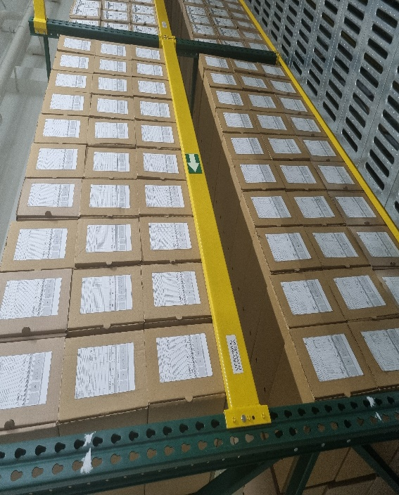 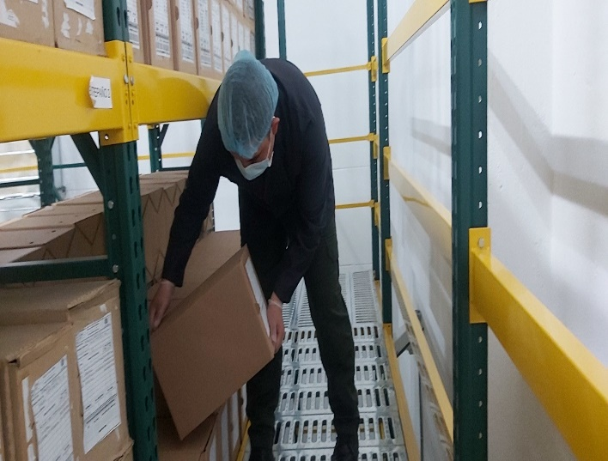 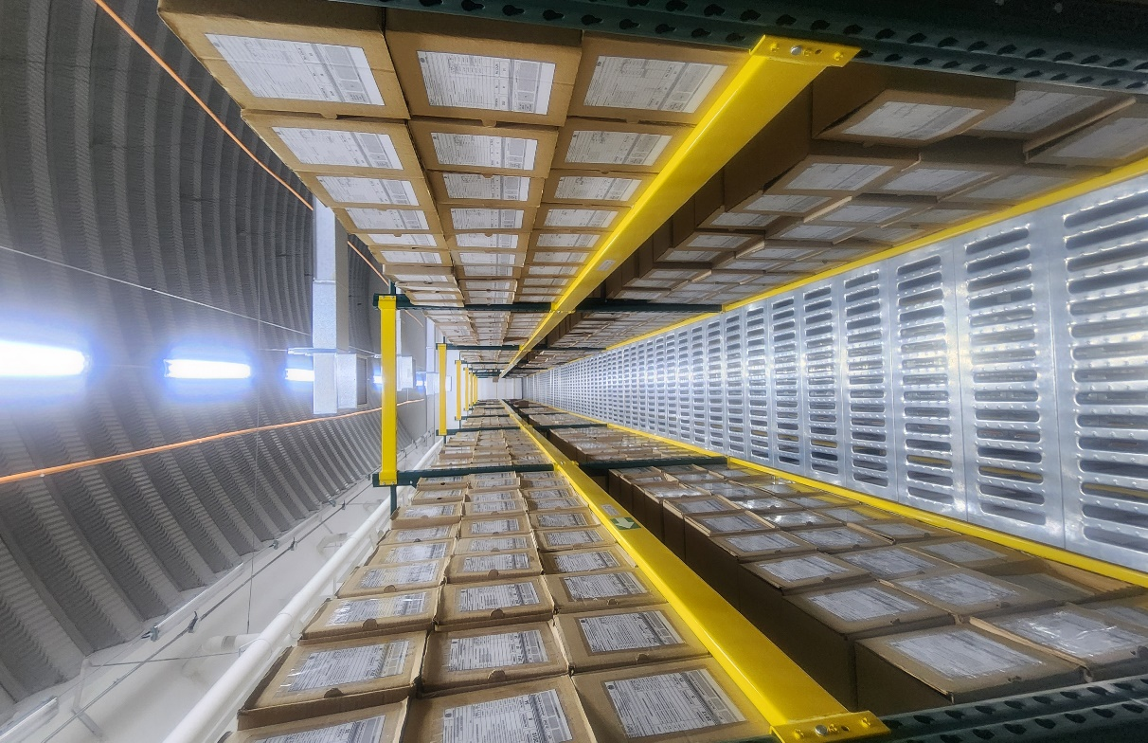

Fecha de Elaboración |  | 13 | 03 | 2026 |  | Fecha de Elaboración |  | 13 | 03 | 2026 | VISTO BUENO JEFE DE LA UNIDAD
Diagnóstico Elaborado por: |  |  |  |  |  | Jefe Grupo de Gestión Documental o quien haga sus veces |  |  |  |  | Jefe o Comandante de Unidad
 | Grado Nombres y Apellidos |  |  |  |  |  | Grado Nombres y Apellidos |  |  |  |  | Grado Nombres y Apellidos

Firma |  |  |  |  |  | Firma |  |  |  |  | Firma

